ConfEg22
vz1_x1 | vz2_x1 | vz3_x1 | vz1_x2 | vz2_x2 | vz3_x2 | log(|Px||Py|/|P|) | log(|Px|/|Px-PxyPyPxy|) | log(|Py|/|Py-PxyPxPxy|) | tr(Px)tr(Py)/tr(P) | tr(Px)/tr(Px-PxyPyPxy) | tr(Py)/tr(Py-PxyPxPxy) | |Px||Py|-|P| | |Px|-|Px-PxyPyPxy| | |Py|-|Py-PxyPxPxy| | tr(Px)tr(Py)-tr(P) | tr(Px)-tr(Px-PxyPyPxy) | tr(Py)-tr(Py-PxyPxPxy) | frob(Px)frob(Py)/frob(P) | frob(Px)/frob(Px-PxyPyPxy) | frob(Py)/frob(Py-PxyPxPxy) | frob(Px)frob(Py)-frob(P) | sumTrPx*sumTrPy/sumTrP | (trPx1*trPz1+trPx2*trPz2)/(trP1+trP2) | sumTrPy/sumTrPypost | sumfroPx*sumfroPx/sumfroP | sum(froPx*froPy)/sum(froP) | sum(froPx)/sum(froPxpost) | sum(froPy)/sum(froPypost) | detFIM | trFIM | MIUB
1 | 0 | 0 | 0 | 1 | 1 | 1.748 | 1.748 | 1.748 | 43.126 | 3.803 | 2.1828 | 82339 | 110.37 | 679.41 | 6708.9 | 25.291 | 21.572 | 1025.3 | 9.0289 | 2.3789 | 1.52E+07 | 43.299 | 22.588 | 1.0909 | 1041.7 | 542.75 | 5.0546 | 1.1892 | 0.4548 | 7.1125
1 | 1 | 0 | 0 | 0 | 1 | 1.5324 | 1.5324 | 1.5324 | 42.131 | 3.419 | 2.1906 | 82728 | 81.66 | 1457.9 | 6106.6 | 18.792 | 22.395 | 1019.7 | 7.1705 | 2.3854 | 1.43E+07 | 43.21 | 20.85 | 1.096 | 1040.3 | 515.01 | 2.3735 | 1.1928 | 0.45811 | 7.1125
0 | 0 | 0 | 1 | 1 | 1 | 1.3834 | 1.3834 | 1.3834 | 46.81 | 3.4405 | 2.0771 | 3.71E+06 | 93.659 | 29692 | 12641 | 20.068 | 18.415 | 1060.9 | 7.8947 | 2.1591 | 2.86E+07 | 47.141 | 23.717 | 1.0379 | 1077.1 | 551.03 | 3.2556 | 1.0766 | 0.094954 | 6.5906
1 | 1 | 1 | 0 | 0 | 0 | 1.3001 | 1.3001 | 1.3001 | 46.81 | 3.2485 | 2.0732 | 1.39E+06 | 40.74 | 24855 | 12641 | 9.9948 | 16.856 | 1082.6 | 7.3163 | 2.1406 | 2.86E+07 | 47.141 | 23.717 | 1.0346 | 1086.1 | 555.63 | 1.1899 | 1.0631 | 0.042179 | 6.5906
0 | 0 | 1 | 1 | 1 | 0 | 1.2643 | 1.2643 | 1.2643 | 42.868 | 2.8627 | 2.1046 | 78734 | 86.778 | 635.56 | 6482.8 | 15.295 | 12.875 | 1038.3 | 4.3779 | 2.2063 | 1.42E+07 | 43.012 | 22.55 | 1.0546 | 1055.1 | 557.58 | 1.9934 | 1.1051 | 0.26176 | 6.0687
1 | 0 | 1 | 0 | 1 | 0 | 1.2234 | 1.2234 | 1.2234 | 33.693 | 3.0418 | 2.1522 | 48792 | 66.215 | 863.28 | 4751.5 | 14.153 | 16.032 | 701.77 | 5.551 | 2.3067 | 5.90E+06 | 43.054 | 16.72 | 1.0684 | 1054.9 | 230.46 | 1.7166 | 1.1345 | 0.82134 | 6.5906
0 | 1 | 1 | 1 | 0 | 0 | 1.1579 | 1.1579 | 1.1579 | 41.853 | 2.7458 | 2.1188 | 21965 | 69.29 | 372.72 | 5880.5 | 10.838 | 13.698 | 1033 | 4.1256 | 2.2143 | 1.33E+07 | 42.917 | 20.753 | 1.059 | 1053.7 | 527.74 | 1.3956 | 1.1069 | 0.19131 | 6.0687
0 | 1 | 0 | 1 | 0 | 1 | 0.9491 | 0.9491 | 0.9491 | 40.914 | 2.6024 | 2.2044 | 1.22E+05 | 75.317 | 983.05 | 7837.9 | 12.995 | 19.238 | 1013.7 | 3.4954 | 2.4284 | 2.25E+07 | 43.169 | 26.597 | 1.0819 | 1040.1 | 819.79 | 1.9531 | 1.1585 | 0.75882 | 6.5906

vz1_x1 | vz2_x1 | vz3_x1 | vz1_x2 | vz2_x2 | vz3_x2 | log(|Px||Py|/|P|) | detFIM | trFIM | Quad | EKF
1 | 0 | 0 | 0 | 1 | 1 | 1.748 | 0.4548 | 7.1125 | 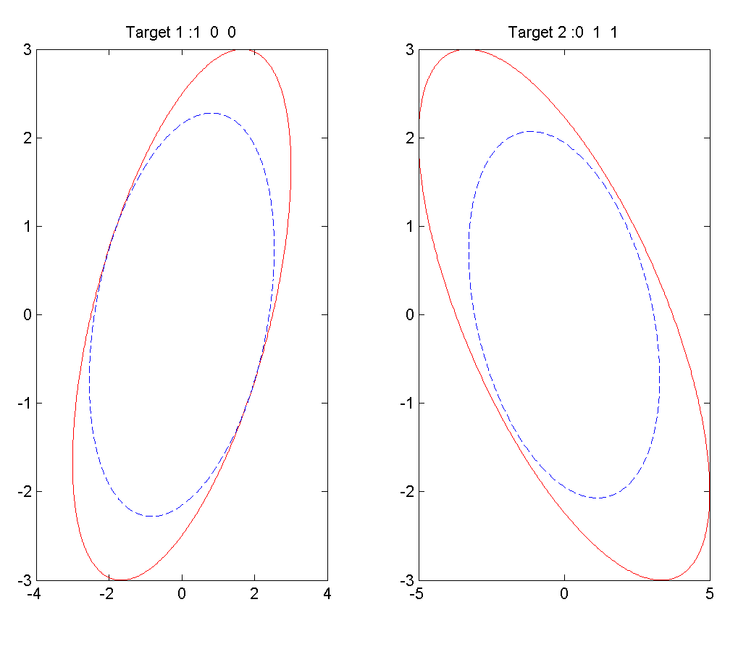 | 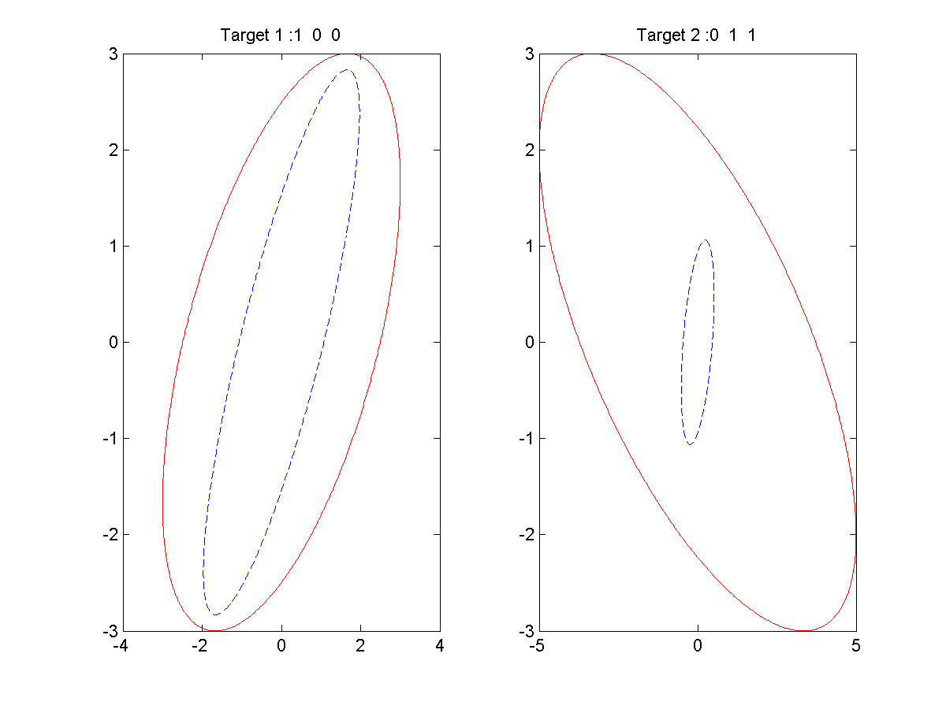
1 | 1 | 0 | 0 | 0 | 1 | 1.5324 | 0.45811 | 7.1125 | 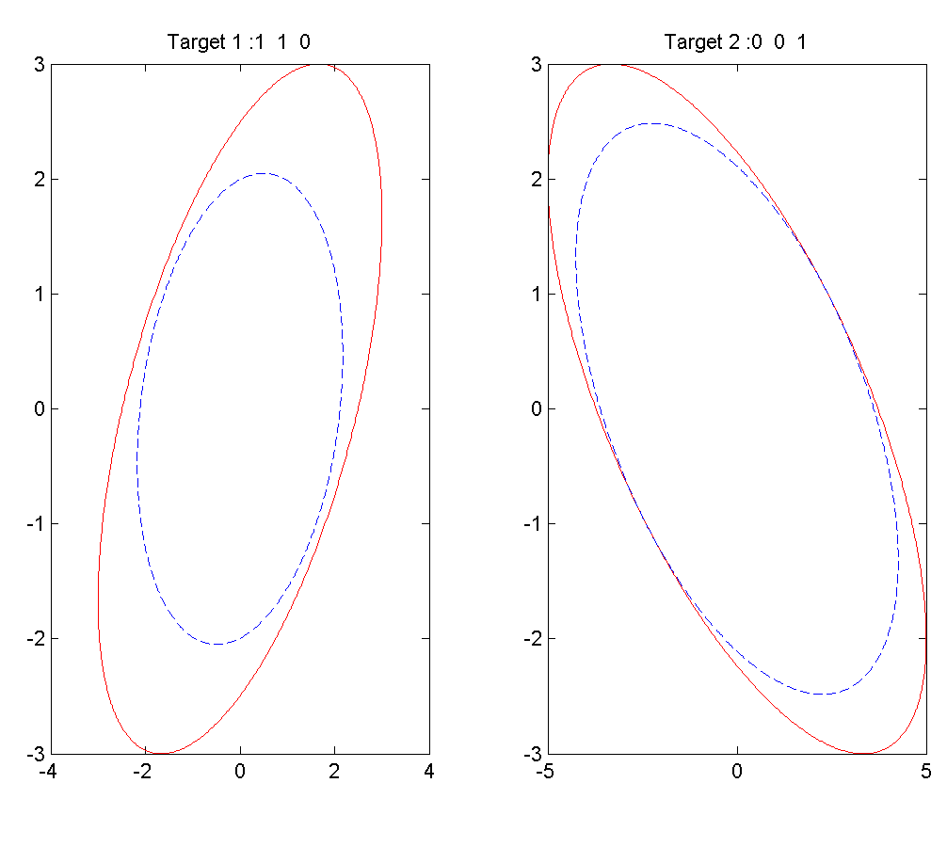 | 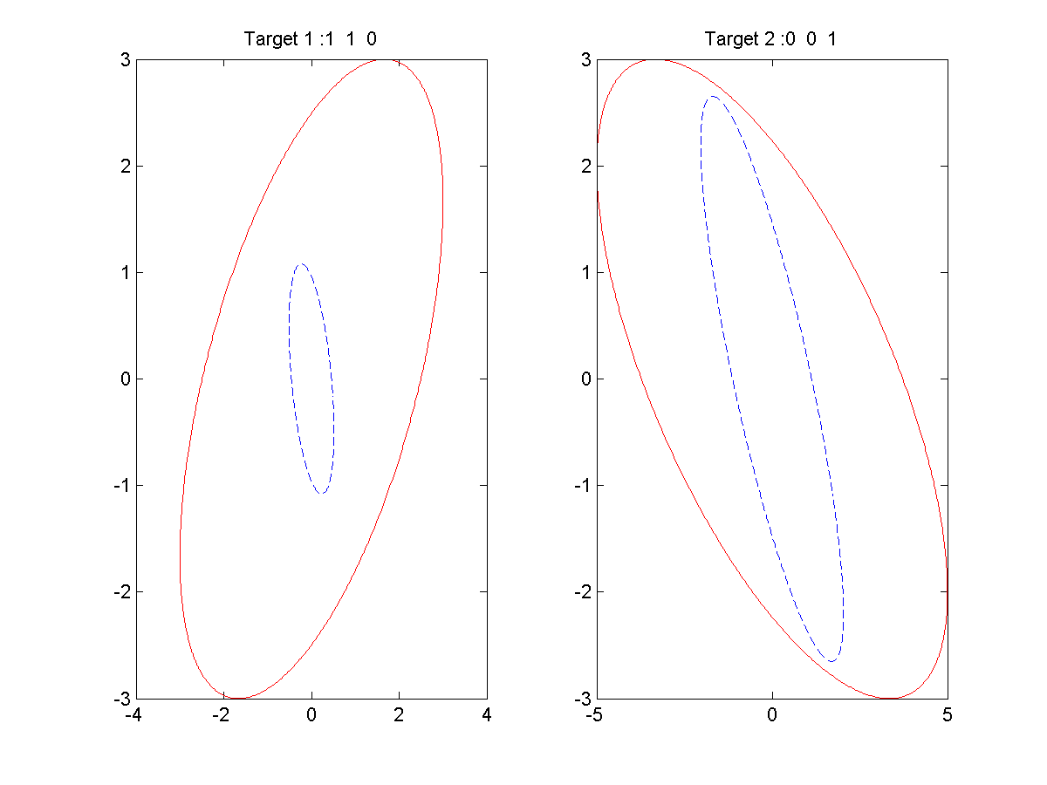
0 | 0 | 0 | 1 | 1 | 1 | 1.3834 | 0.094954 | 6.5906 | 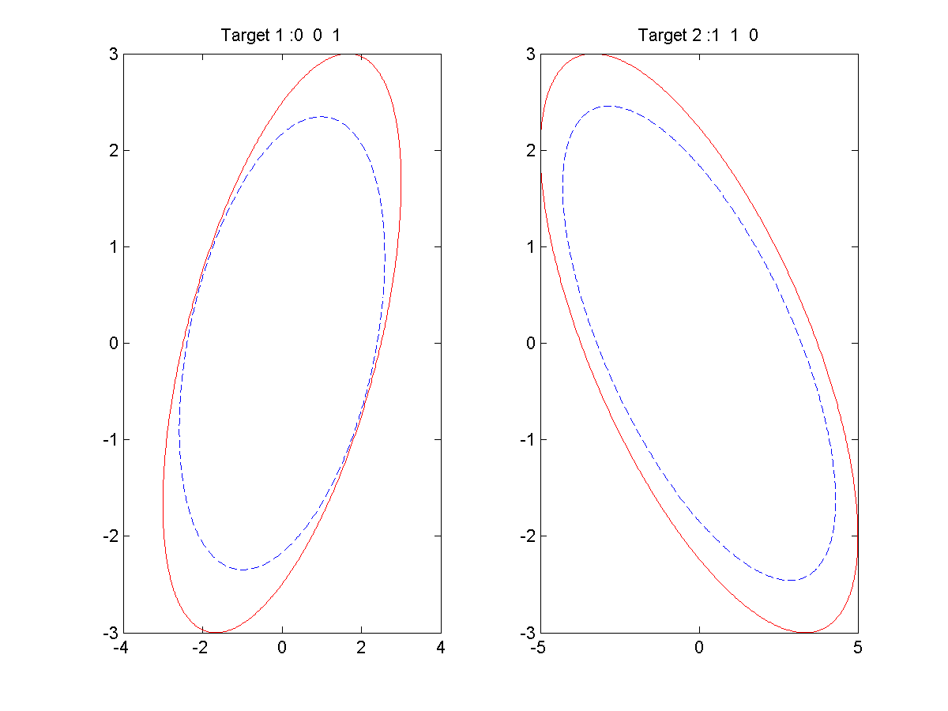 | 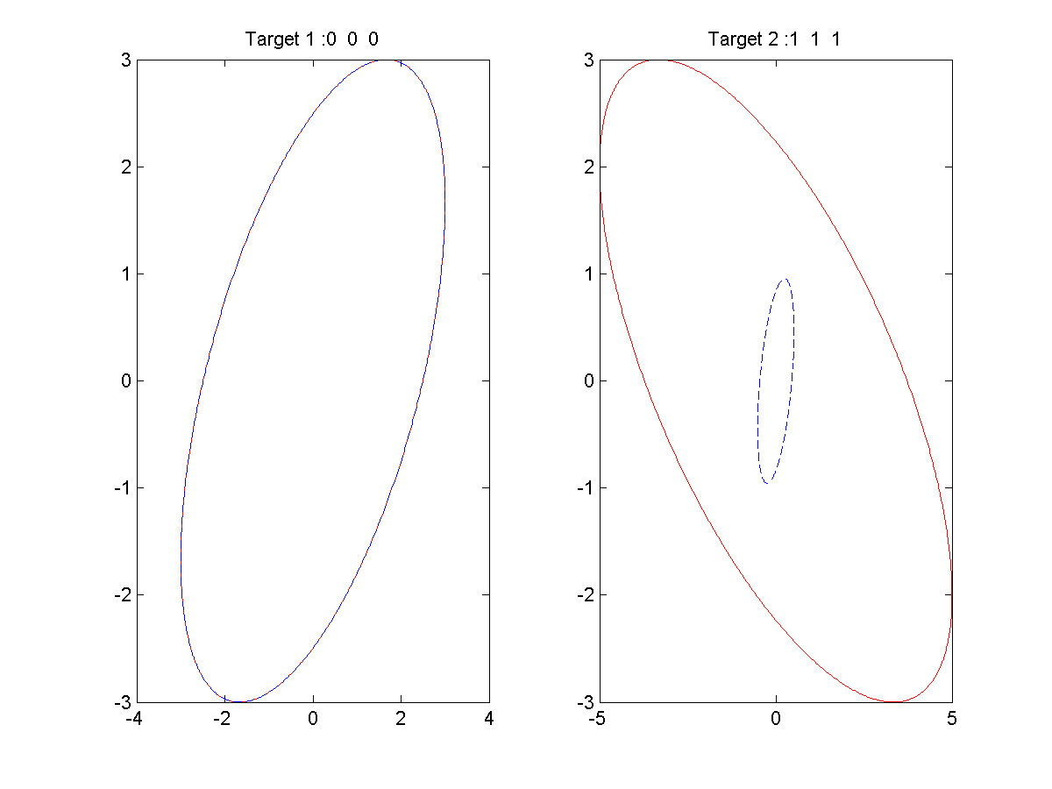
1 | 1 | 1 | 0 | 0 | 0 | 1.3001 | 0.042179 | 6.5906 | 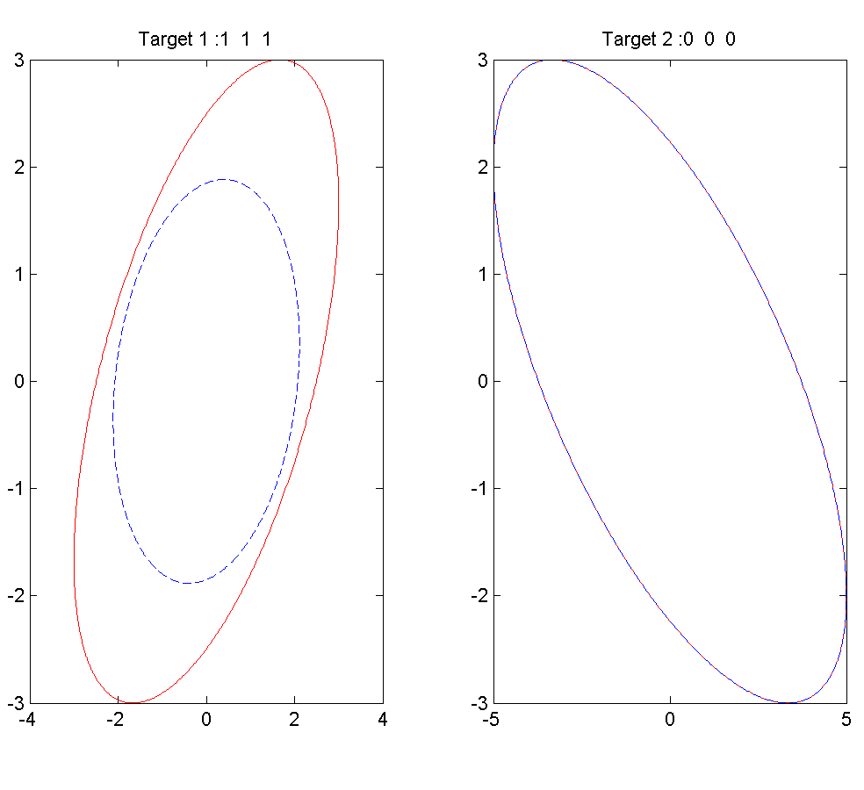 | 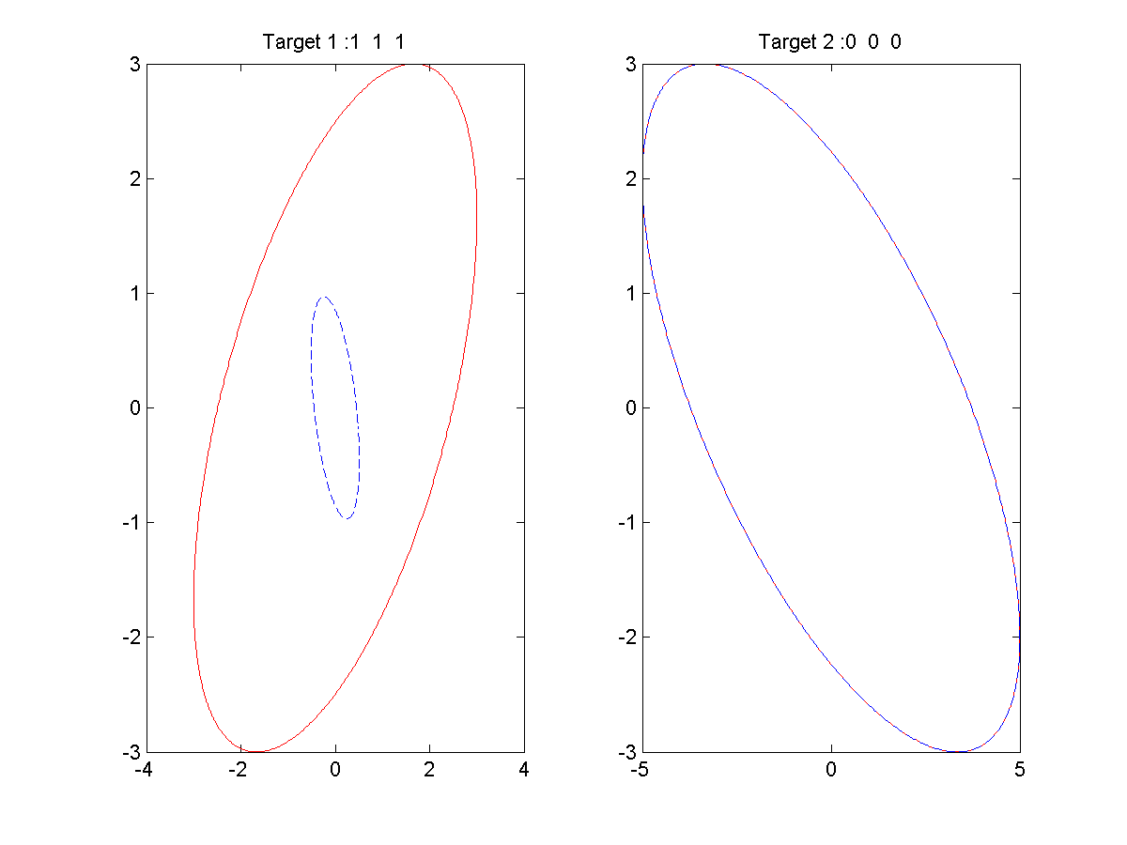
0 | 0 | 1 | 1 | 1 | 0 | 1.2643 | 0.26176 | 6.0687 |  | 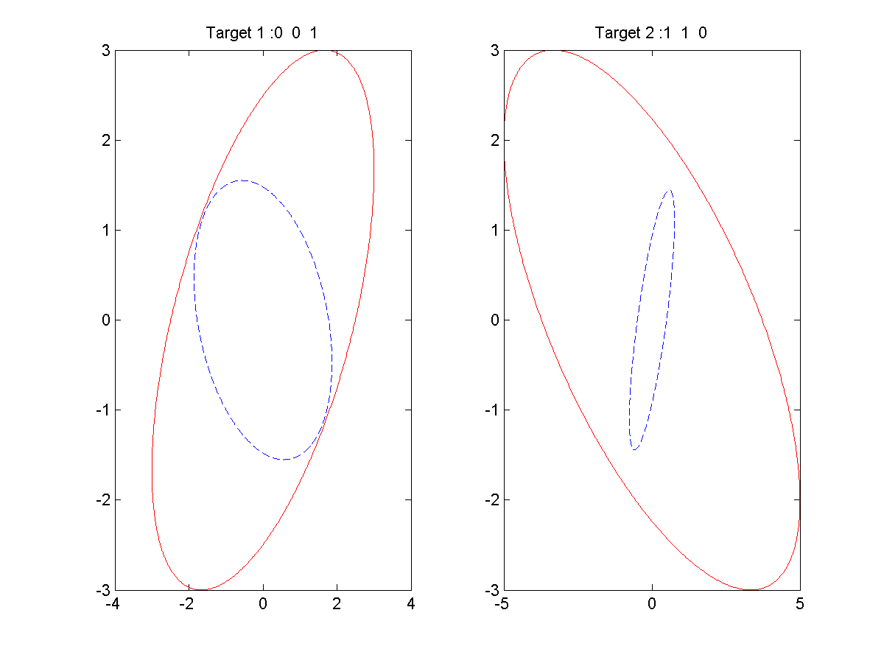
1 | 0 | 1 | 0 | 1 | 0 | 1.2234 | 0.82134 | 6.5906 | 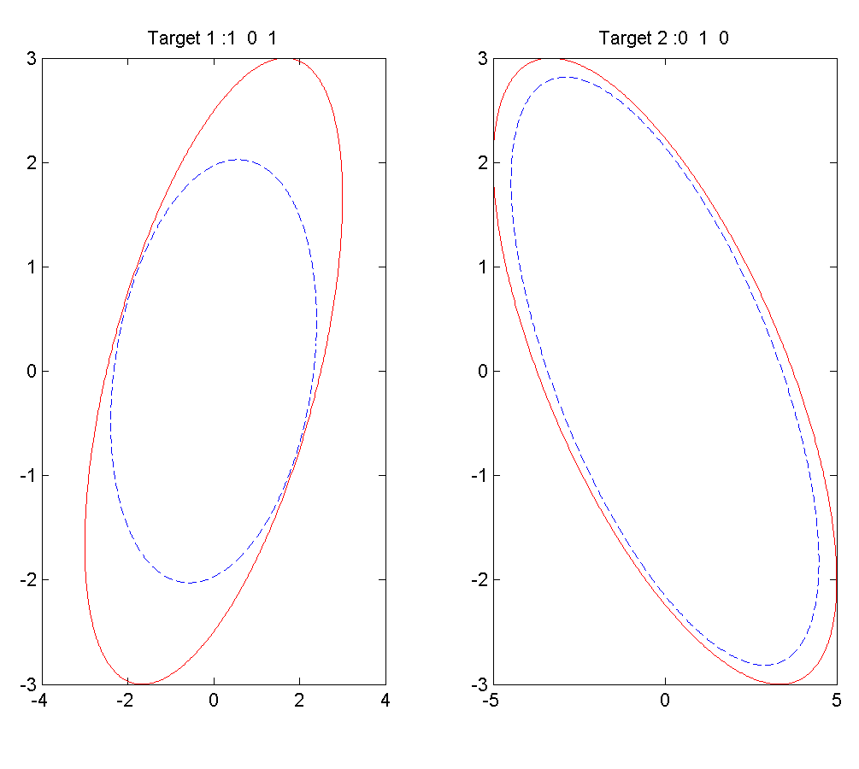 | 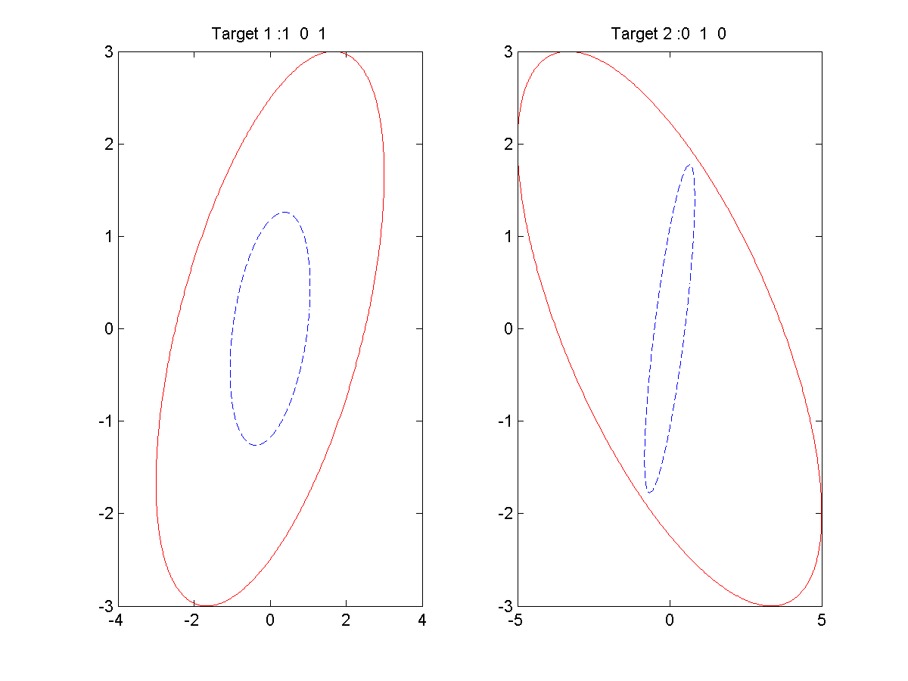
0 | 1 | 1 | 1 | 0 | 0 | 1.1579 | 0.19131 | 6.0687 | 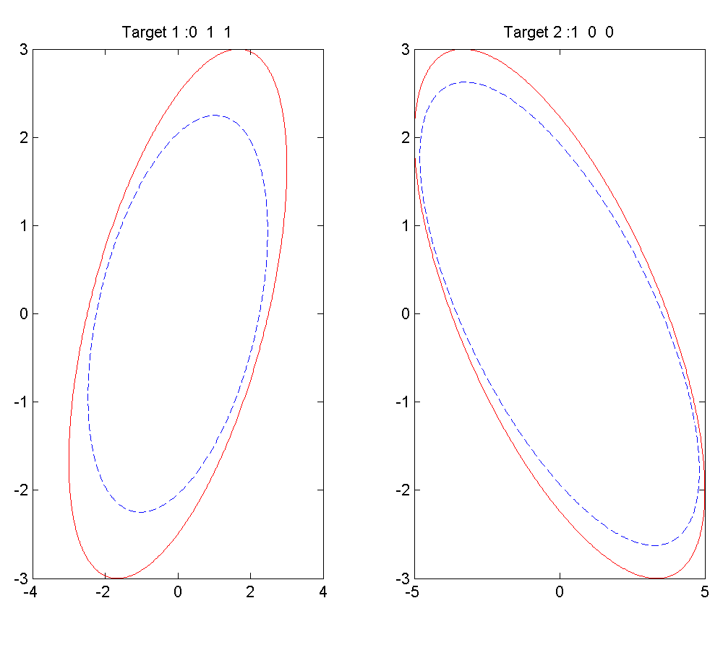 | 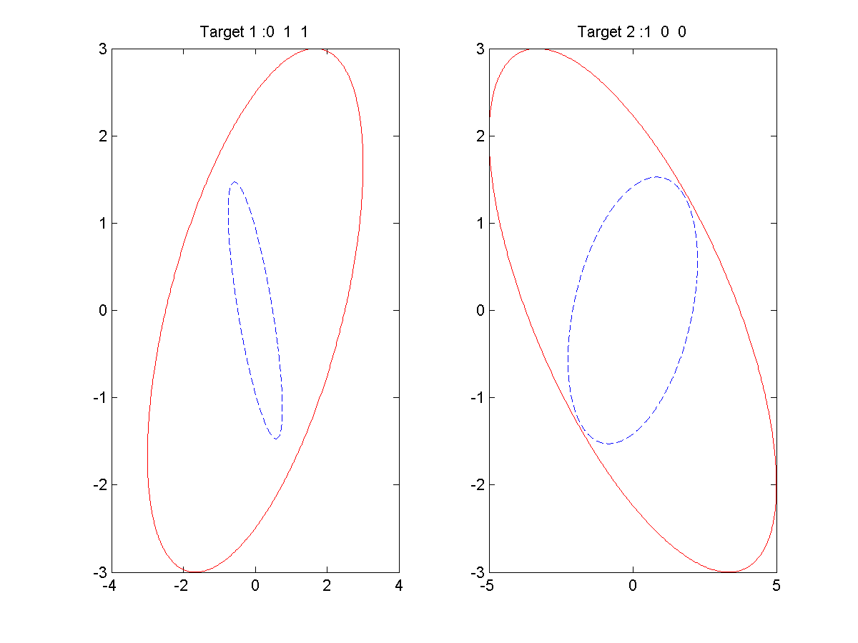
0 | 1 | 0 | 1 | 0 | 1 | 0.9491 | 0.75882 | 6.5906 | 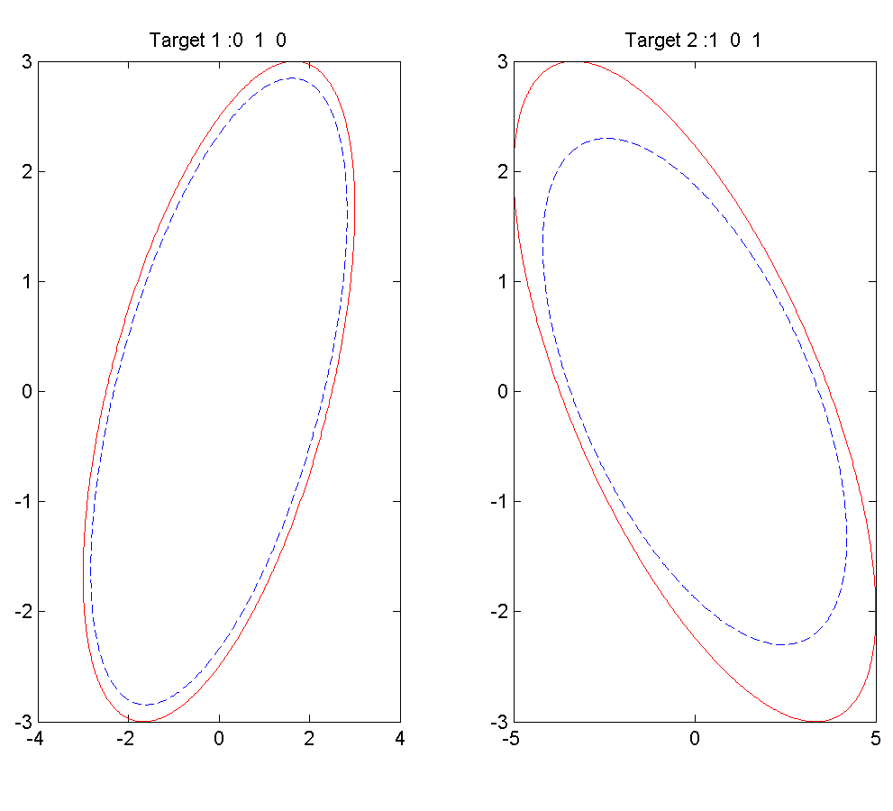 | 